ballenkarren
Ballenkarren:

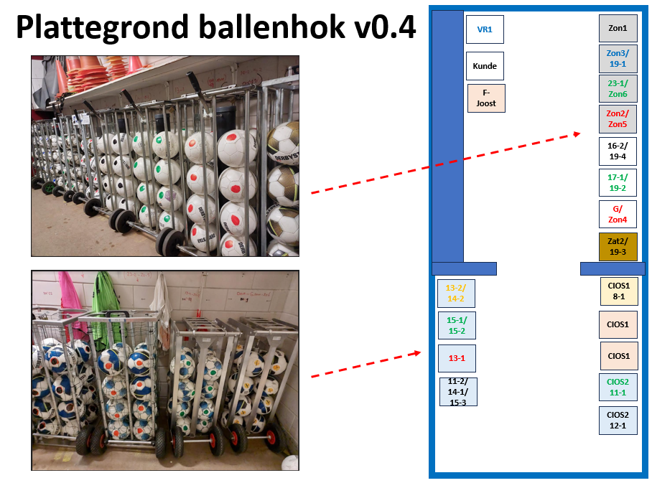
 | naam | bal-kleur | marker | maat/gewicht | aantal
 | F-Joost | rood |  | mt3/290gr | 20
 | MA / cios1 / JO8-1 | geel-blauw |  | mt4/290gr | 20
 | MA / cios1 | rood |  | mt5/290gr | 20
 | MA / cios1 | rood |  |  | 20
 | MA / cios2 / JO11-1 | blauw | groen | mt5/320gr | 20
 | MA / cios2 / JO12-1 | blauw | zwart |  | 20
 | JO13-2 / JO14-2 | blauw | geel | mt5/370gr | 16
 | JO15-1 / JO15-2 | blauw | groen |  | 16
 | JO13-1 | blauw | rood |  | 16
 | JO11-2 / JO14-1 / JO15-3 | blauw | zwart |  | 16
 | Zon1 | zwart-wit |  | mt5/450gr | 20
 | Zon3 / JO19-1 | zwart-wit | blauw |  | 16
 | O23-1 / Zon6-DO | zwart-wit | groen |  | 16
 | Zon2/ Zon5 | zwart-wit | rood |  | 16
 | VR1 | wit |  | mt5/450gr | 20
 | JO16-2 / JO19-4 | wit | zwart |  | 16
 | JO17-1 / JO19-2 | wit | groen |  | 16
 | G / Zon4 | wit | rood |  | 16
 | Zat2 / JO19-3 | goud-wit |  | mt5/450gr | 16

